詳細クラス図
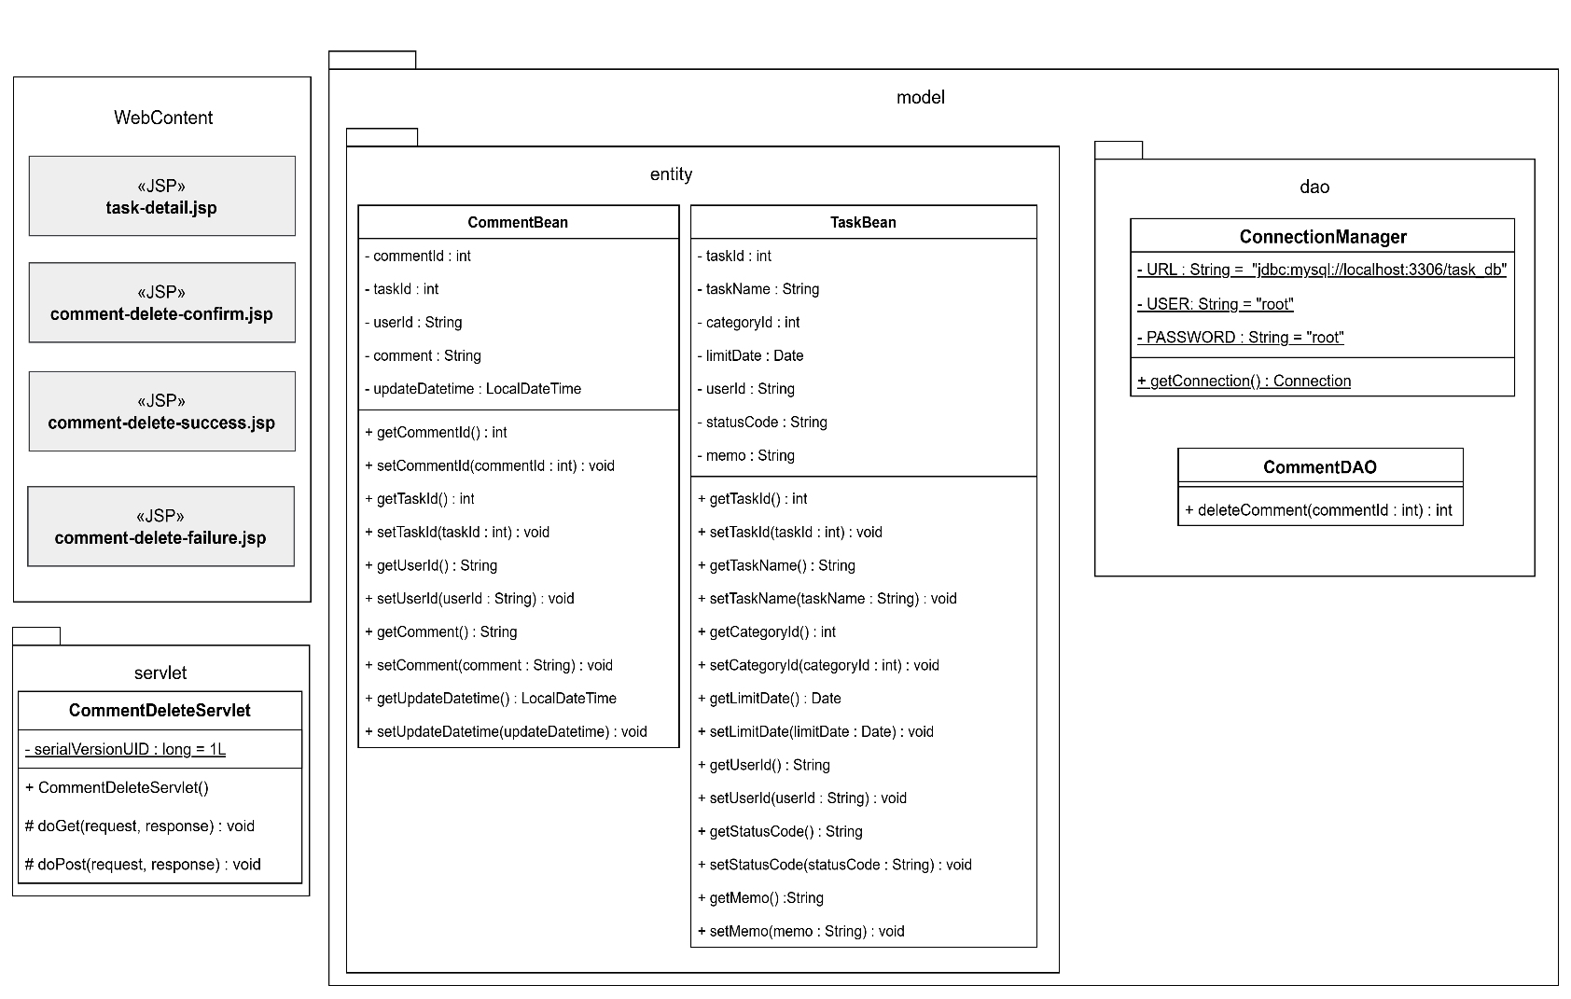
詳細クラス図 | システム名 | グループ名 | 作成日 | 担当 | 承認印
 | TaskManager62 | 62期 | 2026-04-13 | 本位田

画面設計書 (コメント削除確認画面)
画面設計書 | システム名 |  | グループ名 |  | 作成日 | 担当 | 承認印
 | TaskManager62 |  | 62期 |  | 2026-04-13 | 本位田

画面名称 | コメント削除確認画面
画面レイアウト
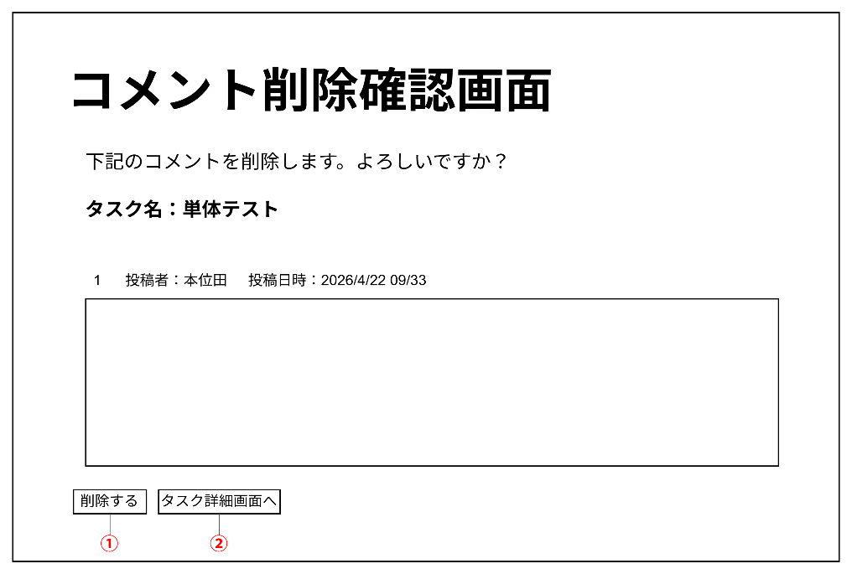

フォーム定義
action | comment-delete-servlet |  |  |  |  | method | POST
識別ID | ラベル | type | name | value | 備考
① | 削除する | submit |  | 削除する
action | task-datail.jsp |  |  |  |  | method | GET
識別ID | ラベル | type | name | value | 備考
② | タスク詳細画面へ | submit |  | タスク詳細画面へ

画面設計書 (コメント削除完了画面)
画面設計書 | システム名 |  | グループ名 |  | 作成日 | 担当 | 承認印
 | TaskManager62 |  | 62期 |  | 2026-04-13 | 本位田

画面名称 | コメント削除完了画面
画面レイアウト
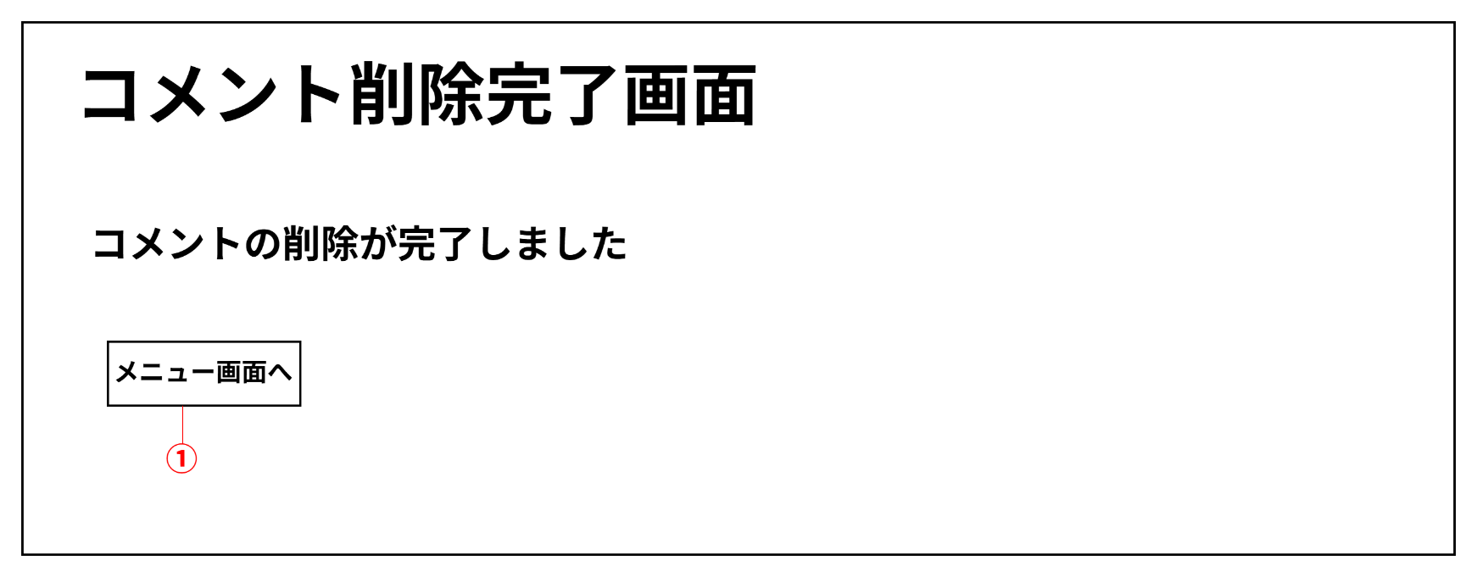

フォーム定義
action | menu.jsp |  |  |  |  | method | GET
識別ID | ラベル | type | name | value | 備考
① | メニュー画面 | submit |  | メニュー画面へ

画面設計書 (コメント削除エラー画面)
画面設計書 | システム名 |  | グループ名 |  | 作成日 | 担当 | 承認印
 | TaskManager62 |  | 62期 |  | 2026-04-13 | 本位田

画面名称 | コメント削除エラー画面
画面レイアウト
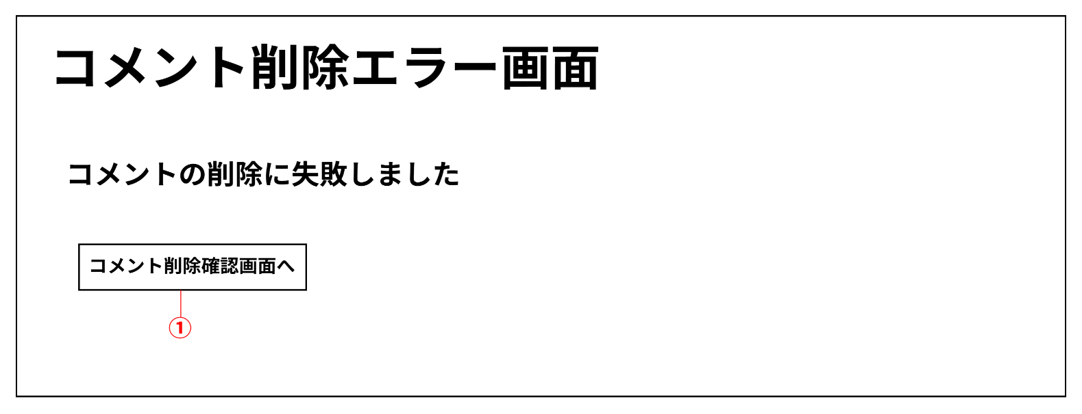

フォーム定義
action | comment-delete-comfirm.jsp |  |  |  |  | method | GET
識別ID | ラベル | type | name | value | 備考
① | コメント削除確認画面へ | submit |  | コメント削除確認画面へ

